初期画面表示
単体試験仕様書 |  | システムID | KS | 画面ID | KS001 | 作成者 | 陶 | 更新者
 |  | システム名称 | 勤怠システム | 画面名 | 社員情報一覧 | 作成日 | 2022-09-26 | 更新日

 | 初期画面

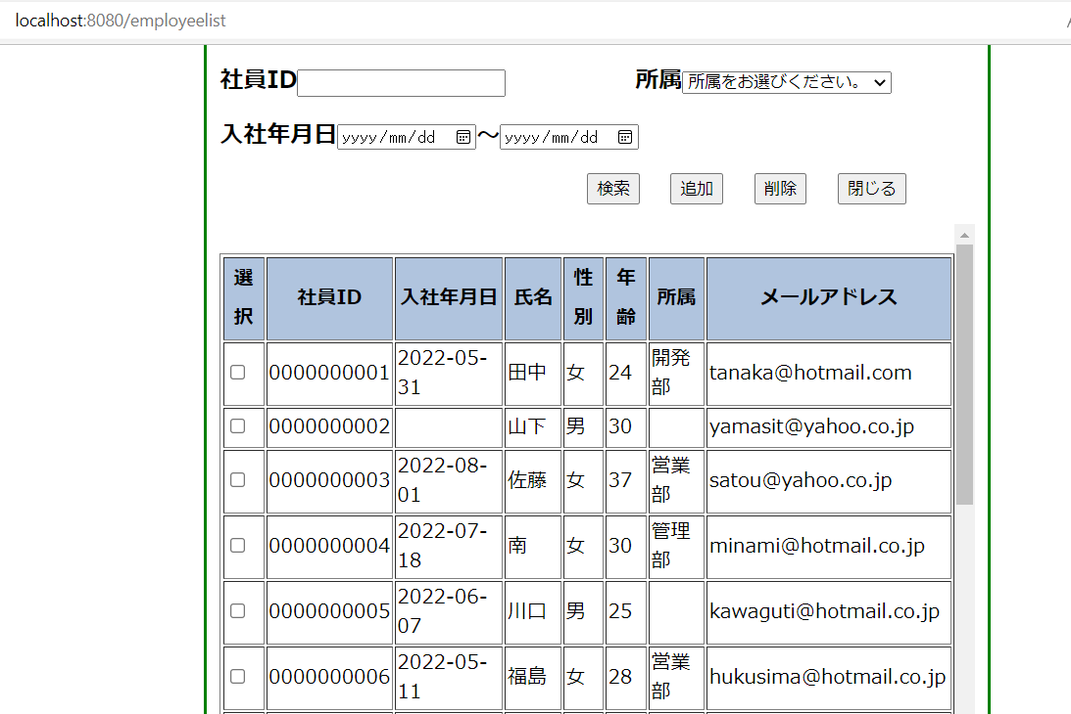

 |  |  |  |  |  |  |  |  |  | 2020-09-27 | 2022-08-27

 |  |  |  |  |  |  |  |  | データ１ | 2020-09-26
 |  |  |  |  |  |  |  |  | データ２ | 2020-09-27
 |  |  |  |  |  |  |  |  | データ３ | 2020-09-28

 |  |  |  |  |  |  |  |  | データ4 | 2022-08-26
 |  |  |  |  |  |  |  |  | データ5 | 2022-08-27
 |  |  |  |  |  |  |  |  | データ6 | 2022-08-28

ケース
単体試験仕様書 |  | システムID | KS | 画面ID |  |  |  | KS001 |  |  |  |  | 作成者 |  |  |  |  | 更新者
 |  | システム名称 | 勤怠システム | 画面名 |  |  |  | 社員情報一覧 |  |  |  |  | 作成日 |  |  |  |  | 更新日
 |  |  |  |  |  |  |  |  |  |  |  |  |  |  |  |  |  |  |  | 200
チェック内容
チェックポイント
 |  |  |  |  | 1 | 2 | 3 | 4 | 5 | 6 | 7 | 8 | 9 | 10 | 11 | 12 | 13 | 14 | 15 | 4
チェック条件 | 画面初期表示 |  |  |  | ○ |  |  |  |  |  |  |  |  |  |  |  |  |  |  | 50
 |  |  |  |  |  |  |  |  |  |  |  |  |  |  |  |  |  |  |  | 10 | 20 | 30 | 140
 | 社員ID |  |  |  |  |  |  |  |  |  |  |  |  |  |  |  |  |  |  | 100 | 20 | 30 | 50
 | 未入力の場合 |  |  |  |  |  |  |  |  | ○ | ○ | ○ | ○
 | 入力の場合（社員＝0001） |  |  |  |  | ○ | ○ | ○ | ○

 | 所属
 | 未入力の場合 |  |  |  |  | ○ |  |  | ○ |  |  | ○ | ○
 | 入力の場合（所属＝開発一部） |  |  |  |  |  | ○ | ○ |  | ○ | ○

 | 入社年月日-開始
 | 未入力の場合 |  |  |  |  | ○ | ○ |  |  | ○ |  |  | ○
 | 入力の場合（入社年月日＝20201010） |  |  |  |  |  |  | ○ | ○ |  | ○ | ○
 | 入社年月日-終了
 | 未入力の場合
 | 入力の場合（入社年月日＝20201010）

 | チェックボックス
 | 未チェックなしの場合 |  |  |  |  |  |  |  |  |  |  |  |  |  | ○
 | チェックありの場合 |  |  |  |  |  |  |  |  |  |  |  |  |  |  | ○

 | 検索を押下する場合 |  |  |  |  | ○ | ○ | ○ | ○ | ○ | ○ | ○ | ○
 | 追加を押下する場合 |  |  |  |  |  |  |  |  |  |  |  |  | ○
 | 削除を押下する場合 |  |  |  |  |  |  |  |  |  |  |  |  |  | ○ | ○
 | 閉じるを押下する場合 |  |  |  |  |  |  |  |  |  |  |  |  |  |  |  | ○

確認内容 | 社員IDに空白が表示されること。 |  |  |  | ○
 | 所属に空白が表示されること。 |  |  |  | ○
 | 入社年月日に空白が表示されること。 |  |  |  | ○

 | エラー「E0001 社員情報を選択してください。」が表示されること。 |  |  |  |  |  |  |  |  |  |  |  |  |  | ○
 | エラー「I0001 選択した社員情報を削除してもよろしいですか。」が表示されること。 |  |  |  |  |  |  |  |  |  |  |  |  |  |  | ○

 | 社員情報登録画面へ遷移すること。 |  |  |  |  |  |  |  |  |  |  |  |  | ○
 | ログイン画面へ遷移すること。 |  |  |  |  |  |  |  |  |  |  |  |  |  |  |  | ○
 | 社員情報一覧画面で社員情報を表示する |  |  |  | ○ |  | ○ | ○ | ○ | ○ | ○ | ○ | ○ |  | ○ | ○
 | 社員情報一覧画面で社員情報（社員ID＝0001）を表示すること。 |  |  |  |  | ○
 | 社員情報一覧画面で社員情報（社員ID＝0001）を表示すること。
 | 社員情報一覧画面で社員情報（社員ID＝0001,所属＝開発一部,入社年月日＝20201010）を表示すること。 |  |  |  |  |  |  | ○

 | DB「社員情報」から選択した社員が論理削除されること。 |  |  |  |  |  |  |  |  |  |  |  |  |  |  | ○

実施結果
実施者
検証日
確認者
確認日

ケース (境界値)
単体試験仕様書 | システムID | KS | 画面ID |  |  |  | KS001 |  | 作成者 | 更新者
 | システム名称 | 勤怠システム | 画面名 |  |  |  | 社員情報一覧 |  | 作成日 | 更新日

チェック内容
チェックポイント
 |  |  |  | 1 | 2 | 3 | 4 | 5
チェック条件

確認内容 |  |  |  | ○ |  |  |  | ○
 |  |  |  |  | ○ | ○ | ○

実施結果
実施者
検証日
確認者
確認日

